1
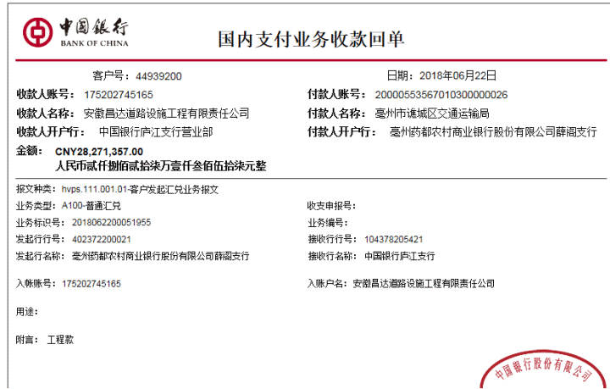
工程款支付证书
工程名称 |  | 2018.03.07亳药花海休闲观光大世界项目二期交通建设工程项目一标施工设计总承包招标 |  |  |  |  |  |  |  |  |  | ERP编号 | 9307 | 档案编号 | CD2018-014
合同金额 |  | 38,500,000.00 |  | 中标 日期 | 2018.3.7 |  | 已供工程 资料 | 中标书、施工合同原件、内部承包协议 |  |  |  |  | 庐江 | 责任 单位 | 业务二部
决算金额 |  |  |  | 竣工 日期 |  |  |  |  |  |  |  |  | 合肥 | 责任人 | 李甲渠 15551598888
序号 | 工程款到账 |  |  | 开票情况 |  | 管理费 |  | 代缴税金 | 备注 | 其他扣款 |  | 预留款 |  | 实际支付
 | 日期 | 账户 | 金额 | 日期 | 金额 | 比例 | 金额 | 金额 |  | 金额 | 备注 | 金额 | 备注 | 户名 | 金额
1 | 2018-06-22 | 中 | 28,271,357.00 | 2018-06-22 | 28,271,357.00 | 2.0% | 565,427.14 | 365353.00 | 代扣增值税 | 53,477.00 |  |  |  | 材料 | 15553992.07
 |  |  |  |  |  |  |  | 411220.00 | 代扣企税 |  |  |  |  | 个人 | 11321887.79

1、勘察现场施迎东（出场）1000、陈雁雁（出场）1000、车费（施迎东）1800元，餐费100元，住宿费120元，陈雁雁高铁、打车、两晚住宿、餐费780； 2、业主约谈施迎东（出场）1000、陈雁雁（出场）1000、朱敏（出场）500、胡文明（出场）500、肖魁出场500、张海峰出场500、车费（CD748）1800元、陈雁雁高铁、打车、餐费、行李快递335； 3、项目驻地车费（CD748）1800元； 4、招标代理领取中标通知书资料快递12元； 5、驻地朱敏3.19-3.22车费50 ，沙建、胡文明3.19-3.31车费各50，陈雁雁3.19-4.3回程车费200； 6、参加侯市长工地调度会陈雁雁（出场）1000，差旅费1100； 7、项目经理陈雁雁出场费按18000元收，技术负责人出场费按7500元收，施工员出场费按5000元收，安全员朱敏按4000元收； 8、扣2018.6.20开外经证500元； 9、2018.3.22项目部章费用280元； 10、建造师占用费1500*2=3000元。

 |  |  |  |  |  |  |  |  |  |  |  |  |  |  |  |  |  | 28271357 | 15197
 |  |  |  |  |  |  |  |  |  |  |  |  |  |  |  |  |  | 53477 | 18000
 |  |  |  |  |  |  |  |  |  |  |  |  |  |  |  | 365353 | 5000 | 2165735.07 | 7500
 |  |  |  |  |  |  |  |  |  |  |  |  |  |  |  | 411220 | 4000 | 365353 | 5000
 |  |  |  |  |  |  |  |  |  |  |  |  |  |  |  |  | 780 | 411220 | 4000
合计 |  | - | 28,271,357.00 | - | 28,271,357.00 | - | 565,427.14 | 776,573.00 | - | 53,477.00 | - | 0.00 | - | - | 26,875,879.86 |  | 3000 | 565427.14 | 780
本次结算 支付明细 |  | 应支付金额 |  | 26,875,879.86 |  |  |  | 实际支付金额 |  |  | 小写 | 11,321,887.79 |  |  |  |  |  | 24710144.79 | 3000
 |  | 已支付金额 |  | 15,553,992.07 |  |  |  |  |  |  | 大写 | 壹仟壹佰叁拾贰万壹仟捌佰捌拾柒元柒角玖分 |  |  |  |  |  | 13388257
申请部门 意见 |  | 制表许文荣 |  |  |  |  |  | 项目管理 意见 |  |  | 施总、朱总已同意支付（附表背面截图）。 |  |  |  |  |  |  | 11321887.79
财务初审 意见 |  |  |  |  |  |  |  | 财务审核 意见
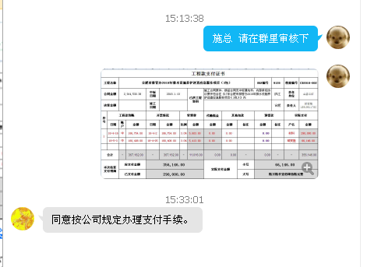
质安初审 意见 |  |  |  |  |  |  |  | 质安稽查 意见
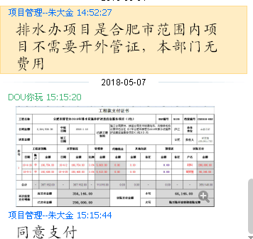
总经理审批 |  |  |  |  |  |  |  | 董事长审批

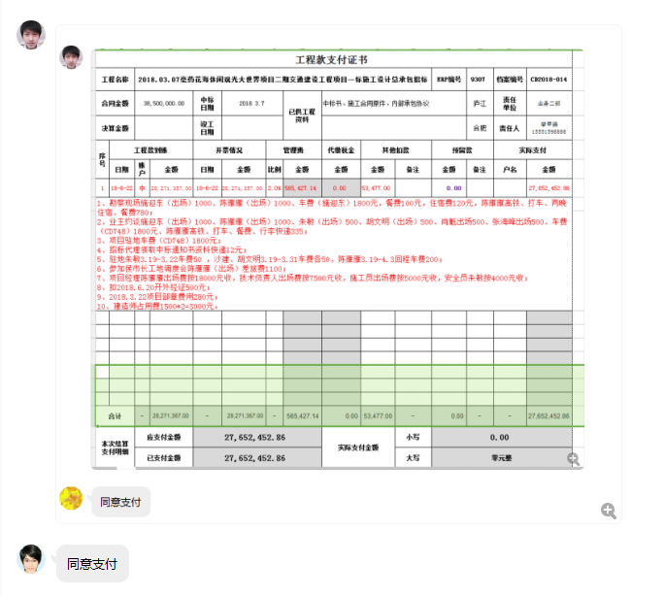

2
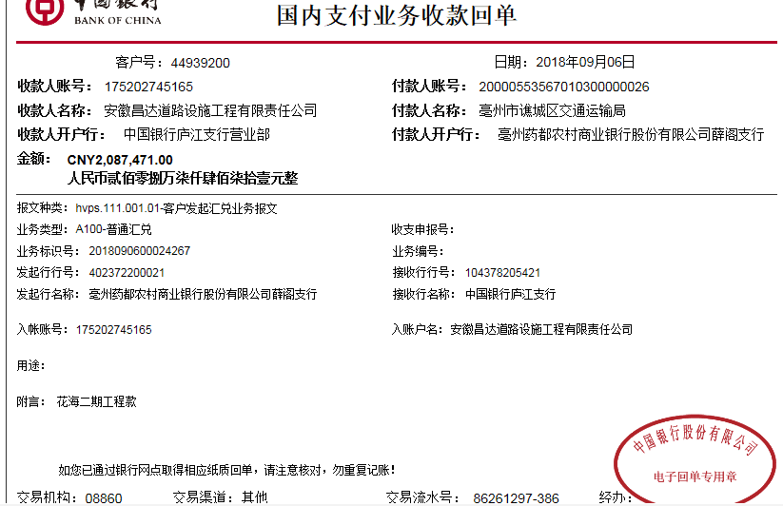
工程款支付证书
工程名称 |  | 2018.03.07亳药花海休闲观光大世界项目二期交通建设工程项目一标施工设计总承包招标 |  |  |  |  |  |  |  |  |  | ERP编号 | 9307 | 档案编号 | CD2018-014
合同金额 |  | 38,500,000.00 |  | 中标 日期 | 2018.3.7 |  | 已供工程 资料 | 中标书、施工合同原件、内部承包协议 |  |  |  |  | 庐江 | 责任 单位 | 业务二部
决算金额 |  |  |  | 竣工 日期 |  |  |  |  |  |  |  |  | 合肥 | 责任人 | 李甲渠 15551598888
序号 | 工程款到账 |  |  | 开票情况 |  | 管理费 |  | 代缴税金 | 备注 | 其他扣款 |  | 预留款 |  | 实际支付
 | 日期 | 账户 | 金额 | 日期 | 金额 | 比例 | 金额 | 金额 |  | 金额 | 备注 | 金额 | 备注 | 户名 | 金额
1 | 2018-06-22 | 中 | 28,271,357.00 | 2018-06-22 | 28,271,357.00 | 2.0% | 565,427.14 | 365353.00 | 代扣增值税 | 53,477.00 |  |  |  | 材料 | 15553992.07
 |  |  |  |  |  |  |  | 411220.00 | 代扣企税 |  |  |  |  | 个人 | 11321887.79
1、勘察现场施迎东（出场）1000、陈雁雁（出场）1000、车费（施迎东）1800元，餐费100元，住宿费120元，陈雁雁高铁、打车、两晚住宿、餐费780； 2、业主约谈施迎东（出场）1000、陈雁雁（出场）1000、朱敏（出场）500、胡文明（出场）500、肖魁出场500、张海峰出场500、车费（CD748）1800元、陈雁雁高铁、打车、餐费、行李快递335； 3、项目驻地车费（CD748）1800元； 4、招标代理领取中标通知书资料快递12元； 5、驻地朱敏3.19-3.22车费50 ，沙建、胡文明3.19-3.31车费各50，陈雁雁3.19-4.3回程车费200； 6、参加侯市长工地调度会陈雁雁（出场）1000，差旅费1100； 7、项目经理陈雁雁出场费按18000元收，技术负责人出场费按7500元收，施工员出场费按5000元收，安全员朱敏按4000元收； 8、扣2018.6.20开外经证500元； 9、2018.3.22项目部章费用280元； 10、建造师占用费1500*2=3000元。

2 | 2018-09-06 | 中 | 2,087,471.00 |  |  | 2% | 41,800.00 | -17,306.00 | 退代扣的增值税及附加 | 500.00 | 8月24日外经证 | 0.00 |  | 李甲渠(代付材料款） | 2,003,023.00
 |  |  |  |  |  |  |  | 59,454.00 | 代扣企税

合计 |  | - | 30,358,828.00 | - | 28,271,357.00 | - | 607,227.14 | 818,721.00 | - | 53,977.00 | - | 0.00 | - | - | 28,878,902.86
本次结算 支付明细 |  | 应支付金额 |  | 2,003,023.00 |  |  |  | 实际支付金额 |  |  | 小写 | 2,003,023.00
 |  | 已支付金额 |  | 0.00 |  |  |  |  |  |  | 大写 | 贰佰万叁仟零贰拾叁元整
申请部门 意见 |  | 制表许文荣 |  |  |  |  |  | 项目管理 意见 |  |  | 施总、朱总已同意支付（附表背面截图）。
财务初审 意见 |  |  |  |  |  |  |  | 财务审核 意见
质安初审 意见 |  |  |  |  |  |  |  | 质安稽查 意见
总经理审批 |  |  |  |  |  |  |  | 董事长审批

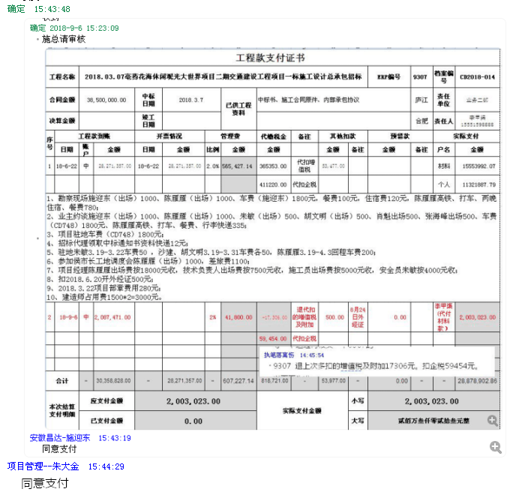

3
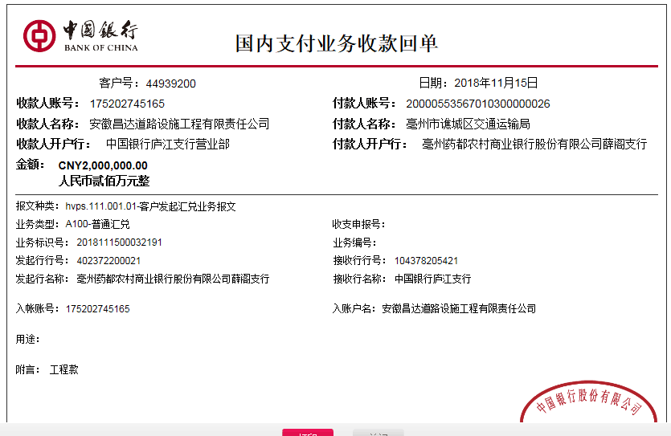
工程款支付证书
工程名称 |  | 2018.03.07亳药花海休闲观光大世界项目二期交通建设工程项目一标施工设计总承包招标 |  |  |  |  |  |  |  |  |  | ERP编号 | 9307 | 档案编号 | CD2018-014
合同金额 |  | 38,500,000.00 |  | 中标 日期 | 2018.3.7 |  | 已供工程 资料 | 中标书、施工合同原件、内部承包协议 |  |  |  |  | 庐江 | 责任 单位 | 业务二部
决算金额 |  |  |  | 竣工 日期 |  |  |  |  |  |  |  |  | 合肥 | 责任人 | 李甲渠 15551598888
序号 | 工程款到账 |  |  | 开票情况 |  | 管理费 |  | 代缴税金 | 备注 | 其他扣款 |  | 预留款 |  | 实际支付
 | 日期 | 账户 | 金额 | 日期 | 金额 | 比例 | 金额 | 金额 |  | 金额 | 备注 | 金额 | 备注 | 户名 | 金额
1 | 2018-06-22 | 中 | 28,271,357.00 | 2018-06-22 | 28,271,357.00 | 2.0% | 565,427.14 | 365353.00 | 代扣增值税 | 53,477.00 |  |  |  | 材料 | 15553992.07
 |  |  |  |  |  |  |  | 411220.00 | 代扣企税 |  |  |  |  | 个人 | 11321887.79
2 | 2018-09-06 | 中 | 2,087,471.00 |  | 4,087,471.00 | 2% | 41,800.00 | -17,306.00 | 退代扣的增值税及附加 | 500.00 | 8月24日外经证 | 0.00 |  | 李甲渠(代付材料款） | 2,003,023.00
 |  |  |  |  |  |  |  | 59,454.00 | 代扣企税
本次结算 支付明细
3 | 2018-11-15 | 中 | 2,000,000.00 |  |  | 2% | 40,000.00 | 0.00 |  |  |  |  |  | 李甲渠(代付材料款） | 1,960,000.00
 |  |  |  |  |  |  |  | 本次无税费

合计 |  | - | 32,358,828.00 | - | 32,358,828.00 | - | 647,227.14 | 818,721.00 | - | 53,977.00 | - | 0.00 | - | - | 30,838,902.86
本次结算 支付明细 |  | 应支付金额 |  | 1,960,000.00 |  |  |  | 实际支付金额 |  |  | 小写 | 0.00
 |  | 已支付金额 |  | 1,960,000.00 |  |  |  |  |  |  | 大写 | 零元整
申请部门 意见 |  | 制表朱敏 |  |  |  |  |  | 项目管理 意见 |  |  | 施总、朱总已同意支付（附表背面截图）。
财务初审 意见 |  |  |  |  |  |  |  | 财务审核 意见
质安初审 意见 |  |  |  |  |  |  |  | 质安稽查 意见
总经理审批 |  |  |  |  |  |  |  | 董事长审批

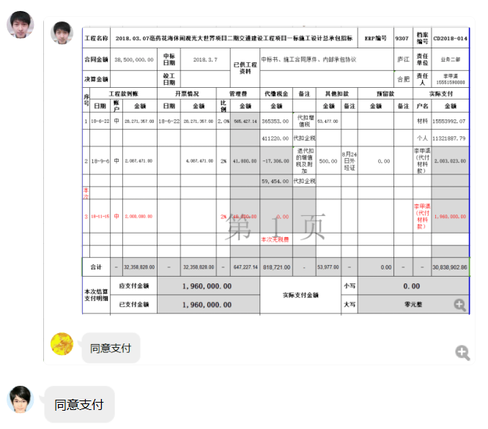

4
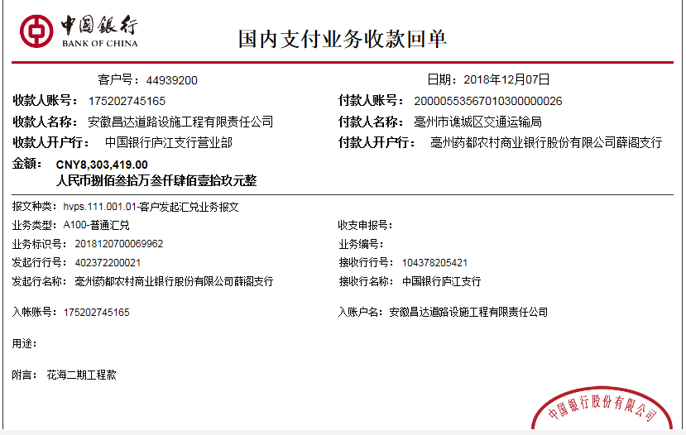
工程款支付证书
工程名称 |  | 2018.03.07亳药花海休闲观光大世界项目二期交通建设工程项目一标施工设计总承包招标 |  |  |  |  |  |  |  |  |  | ERP编号 | 9307 | 档案编号 | CD2018-014
合同金额 |  | 38,500,000.00 |  | 中标 日期 | 2018.3.7 |  | 已供工程 资料 | 中标书、施工合同原件、内部承包协议 |  |  |  |  | 庐江 | 责任 单位 | 业务二部
决算金额 |  | 41,902,545.96 |  | 竣工 日期 |  |  |  |  |  |  |  |  | 合肥 | 责任人 | 李甲渠 15551598888
序号 | 工程款到账 |  |  | 开票情况 |  | 管理费 |  | 代缴税金 | 备注 | 其他扣款 |  | 预留款 |  | 实际支付
 | 日期 | 账户 | 金额 | 日期 | 金额 | 比例 | 金额 | 金额 |  | 金额 | 备注 | 金额 | 备注 | 户名 | 金额
1 | 2018-06-22 | 中 | 28,271,357.00 | 2018-06-22 | 28,271,357.00 | 2.0% | 565,427.14 | 365353.00 | 代扣增值税 | 53,477.00 |  |  |  | 材料 | 15553992.07
 |  |  |  |  |  |  |  | 411220.00 | 代扣企税 |  |  |  |  | 个人 | 11321887.79
2 | 2018-09-06 | 中 | 2,087,471.00 |  | 4,087,471.00 | 2% | 41,800.00 | -17,306.00 | 退代扣的增值税及附加 | 500.00 | 8月24日外经证 | 0.00 |  | 李甲渠(代付材料款） | 2,003,023.00
 |  |  |  |  |  |  |  | 59,454.00 | 代扣企税
3 | 2018-11-15 | 中 | 2,000,000.00 |  |  | 2% | 40,000.00 | 0.00 |  |  |  |  |  | 李甲渠(代付材料款） | 1,960,000.00
 |  |  |  |  |  |  |  | 本次无税费
本次结算 支付明细
4 | 2018-12-07 | 中 | 8,303,419.00 | 2018-12-03 | 8,303,419.00 | 2% | 166,069.00 | 183,492.00 | 扣增值税及附加 |  |  |  |  | 材料 | 486,076.94
 |  |  |  |  |  |  |  | 120,777.00 | 扣企税1.6% |  |  |  |  | 12-18材料 | 5,687,960.25
 |  |  |  |  |  |  |  |  |  |  |  |  |  | 李甲渠(代付材料款） | 659,043.81 | 838050.9192
 |  |  |  |  |  |  |  |  |  |  |  |  |  | 12-26材料 | 1,000,000.00 | 24754.7792

合计 |  | - | 40,662,247.00 | - | 40,662,247.00 | - | 813,296.14 | 1,122,990.00 | - | 53,977.00 | - | 0.00 | - | - | 38,671,983.86
本次结算 支付明细 |  | 应支付金额 |  | 7,833,081.00 |  |  |  | 实际支付金额 |  |  | 小写 | 0.00
 |  | 已支付金额 |  | 7,833,081.00 |  |  |  |  |  |  | 大写 | 零元整
申请部门 意见 |  |  |  |  |  |  |  | 项目管理 意见 |  |  | 施总、朱总已同意支付（附表背面截图）。
财务初审 意见 |  |  |  |  |  |  |  | 财务审核 意见
质安初审 意见 |  |  |  |  |  |  |  | 质安稽查 意见
总经理审批 |  |  |  |  |  |  |  | 董事长审批

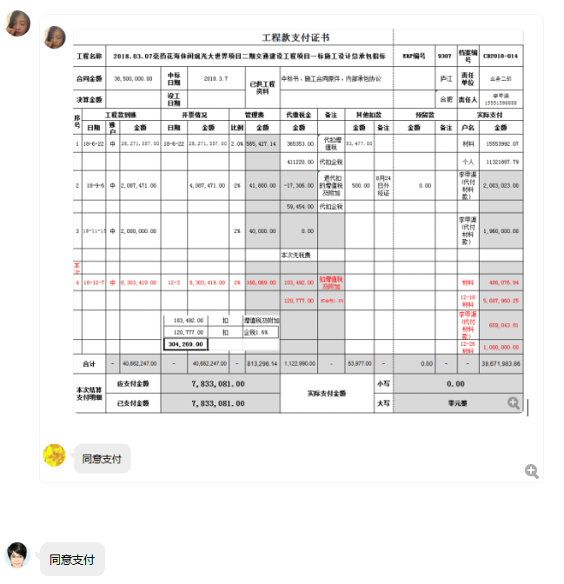

5
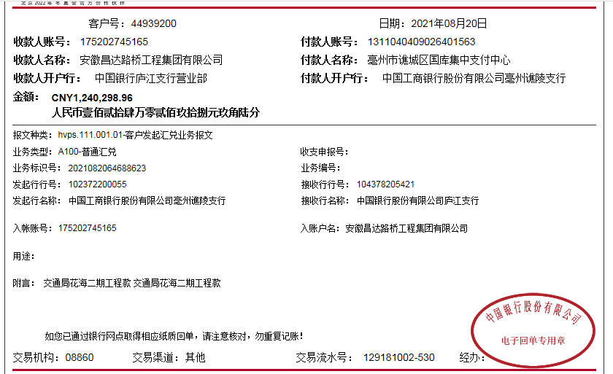
工程款支付证书
工程名称 |  | 2018.03.07亳药花海休闲观光大世界项目二期交通建设工程项目一标施工设计总承包招标 |  |  |  |  |  |  |  |  |  | ERP编号 | 9307 | 档案编号 | CD2018-014
合同金额 |  | 38,500,000.00 |  | 中标 日期 | 2018.3.7 |  | 已供工程 资料 | 中标书、施工合同原件、内部承包协议、交工、竣工、审计 |  |  |  |  | 庐江 | 责任 单位 | 业务二部
决算金额 |  | 41,902,545.96 |  | 竣工 日期 |  |  |  |  |  |  |  |  | 合肥 | 责任人 | 李甲渠 15551598888
序号 | 工程款到账 |  |  | 开票情况 |  | 管理费 |  | 代缴税金 | 备注 | 其他扣款 |  | 预留款 |  | 实际支付
 | 日期 | 账户 | 金额 | 日期 | 金额 | 比例 | 金额 | 金额 |  | 金额 | 备注 | 金额 | 备注 | 户名 | 金额
1 | 2018-06-22 | 中 | 28,271,357.00 | 2018-06-22 | 28,271,357.00 | 2.0% | 565,427.14 | 365353.00 | 代扣增值税 | 53,477.00 |  |  |  | 材料 | 15553992.07
 |  |  |  |  |  |  |  | 411220.00 | 代扣企税 |  |  |  |  | 个人 | 11321887.79
2 | 2018-09-06 | 中 | 2,087,471.00 |  | 4,087,471.00 | 2% | 41,800.00 | -17,306.00 | 退代扣的增值税及附加 | 500.00 | 8月24日外经证 | 0.00 |  | 李甲渠(代付材料款） | 2,003,023.00
 |  |  |  |  |  |  |  | 59,454.00 | 代扣企税
3 | 2018-11-15 | 中 | 2,000,000.00 |  |  | 2% | 40,000.00 | 0.00 |  |  |  |  |  | 李甲渠(代付材料款） | 1,960,000.00
 |  |  |  |  |  |  |  | 本次无税费

4 | 2018-12-07 | 中 | 8,303,419.00 | 2018-12-03 | 8,303,419.00 | 2% | 166,069.00 | 183,492.00 | 扣增值税及附加 |  |  |  |  | 材料 | 486,076.94
 |  |  |  |  |  |  |  | 120,777.00 | 扣企税1.6% |  |  |  |  | 12-18材料 | 5,687,960.25
 |  |  |  |  |  |  |  |  |  |  |  |  |  | 李甲渠(代付材料款） | 659,043.81
 |  |  |  |  |  |  |  |  |  |  |  |  |  | 12-26材料 | 1,000,000.00
5 | 2021-08-20 | 中 | 1,240,298.96 |  |  | 2% | 24,805.98 | 117,573.78 |  | 500.00 | 外经证 |  |  | 砂石个人 | 640,000.00
 |  |  |  |  |  |  |  |  |  | 500.00 | 转账费 |  |  | 李甲渠 | 360,000.00

合计 |  | - | 41,902,545.96 | - | 40,662,247.00 | - | 838,102.12 | 1,240,563.78 | - | 54,977.00 | - | 0.00 | - | - | 39,671,983.86
本次结算 支付明细 |  | 应支付金额 |  | 1,000,000.00 |  |  |  | 实际支付金额 |  |  | 小写 | 0.00
 |  | 已支付金额 |  | 0.00 |  |  |  |  |  |  | 大写 | 零元整
申请部门 意见 |  |  |  |  |  |  |  | 项目管理 意见
财务初审 意见 |  |  |  |  |  |  |  | 财务审核 意见
质安初审 意见 |  |  |  |  |  |  |  | 质安稽查 意见
总经理审批 |  |  |  |  |  |  |  | 董事长审批

